List14
Jméno | Liga | ÚTO | ZÁL | OBR | CLK | Hodnocení týmu

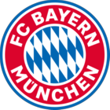
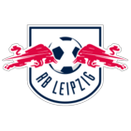
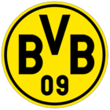
 | FC Bayern München | Bundesliga | 83 | 85 | 84 | 85
 | RB Leipzig | Bundesliga | 83 | 81 | 80 | 81
 | Borussia Dortmund | Bundesliga | 82 | 80 | 81 | 81
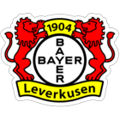
 | Leverkusen | Bundesliga | 80 | 79 | 80 | 79
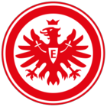
 | Frankfurt | Bundesliga | 78 | 78 | 77 | 78

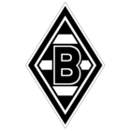
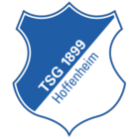
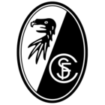
 | M'gladbach | Bundesliga | 79 | 78 | 76 | 77
 | TSG Hoffenheim | Bundesliga | 77 | 77 | 76 | 77
 | SC Freiburg | Bundesliga | 77 | 75 | 77 | 76

 | VfL Wolfsburg | Bundesliga | 76 | 76 | 76 | 76
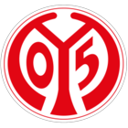
 | 1. FSV Mainz 05 | Bundesliga | 76 | 75 | 74 | 75


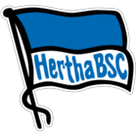
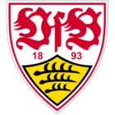
 | Union Berlin | Bundesliga | 76 | 74 | 75 | 75
 | Hertha Berlin | Bundesliga | 75 | 75 | 73 | 74
 | VfB Stuttgart | Bundesliga | 74 | 74 | 76 | 74
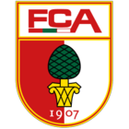
 | FC Augsburg | Bundesliga | 73 | 74 | 74 | 74
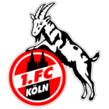
 | 1. FC Köln | Bundesliga | 71 | 74 | 74 | 74

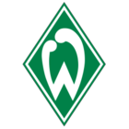
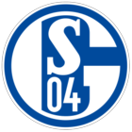
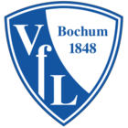
 | SV Werder Bremen | Bundesliga | 75 | 71 | 74 | 73
 | FC Schalke 04 | Bundesliga | 74 | 71 | 72 | 73
 | VfL Bochum | Bundesliga | 73 | 73 | 72 | 73

